SDS-WK League 2022 dielnimmer
 | Namme:
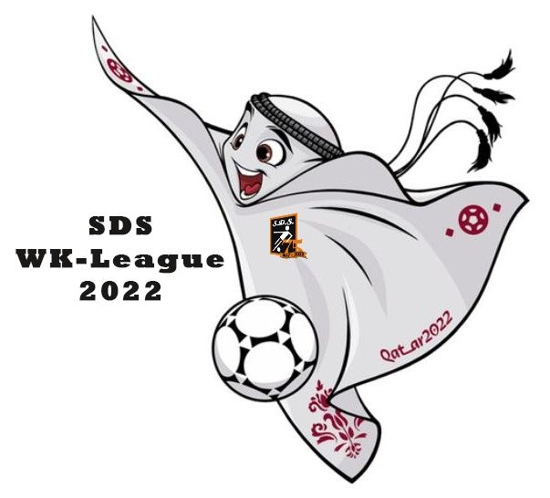
 |  |  | Groepsfase |  |  | Uitslag |  |  | Nr.
 | 2022-11-20 | 1 | Qatar | - | Ecuador |  | - | Groep A
 | 2022-11-21 | 2 | Senegal | - | Nederland |  | - |  | 1 | Qatar
 | 2022-11-21 | 3 | Engeland | - | Iran |  | - |  | 2 | Ecuador
 | 2022-11-21 | 4 | Verenigde Staten | - | Wales |  | - |  | 3 | Senegal
 | 2022-11-22 | 5 | Argentinië | - | Saudi-Arabië |  | - |  | 4 | Nederland
 | 2022-11-22 | 6 | Mexico | - | Polen |  | -
 | 2022-11-22 | 7 | Denemarken | - | Tunesië |  | - | Groep B
 | 2022-11-22 | 8 | Frankrijk | - | Australië |  | - |  | 5 | Engeland
 | 2022-11-23 | 9 | Duitsland | - | Japan |  | - |  | 6 | Iran
 | 2022-11-23 | 10 | Spanje | - | Costa Rica |  | - |  | 7 | Verenigde Staten
 | 2022-11-23 | 11 | Marokko | - | Kroatië |  | - |  | 8 | Wales
 | 2022-11-23 | 12 | België | - | Canada |  | -
 | 2022-11-24 | 13 | Zwitserland | - | Kameroen |  | - | Groep C
 | 2022-11-24 | 14 | Brazilië | - | Servië |  | - |  | 9 | Argentinië
 | 2022-11-24 | 15 | Uruguay | - | Zuid-Korea |  | - |  | 10 | Saudi-Arabië
 | 2022-11-24 | 16 | Portugal | - | Ghana |  | - |  | 11 | Mexico
 | 2022-11-25 | 17 | Qatar | - | Senegal |  | - |  | 12 | Polen
 | 2022-11-25 | 18 | Nederland | - | Ecuador |  | -
 | 2022-11-25 | 19 | Wales | - | Iran |  | - | Groep D
 | 2022-11-25 | 20 | Engeland | - | Verenigde Staten |  | - |  | 13 | Frankrijk
 | 2022-11-26 | 21 | Polen | - | Saudi-Arabië |  | - |  | 14 | Australië
 | 2022-11-26 | 22 | Argentinië | - | Mexico |  | - |  | 15 | Denemarken
 | 2022-11-26 | 23 | Tunesië | - | Australië |  | - |  | 16 | Tunesië
 | 2022-11-26 | 24 | Frankrijk | - | Denemarken |  | -
 | 2022-11-27 | 25 | Japan | - | Costa Rica |  | - | Groep E
 | 2022-11-27 | 26 | Spanje | - | Duitsland |  | - |  | 17 | Spanje
 | 2022-11-27 | 27 | België | - | Marokko |  | - |  | 18 | Costa-Rica
 | 2022-11-27 | 28 | Kroatië | - | Canada |  | - |  | 19 | Duitsland
 | 2022-11-28 | 29 | Kameroen | - | Servië |  | - |  | 20 | Japan
 | 2022-11-28 | 30 | Brazilië | - | Zwitserland |  | -
 | 2022-11-28 | 31 | Zuid-Korea | - | Ghana |  | - | Groep F
 | 2022-11-28 | 32 | Portugal | - | Uruguay |  | - |  | 21 | België
 | 2022-11-29 | 33 | Ecuador | - | Senegal |  | - |  | 22 | Canada
 | 2022-11-29 | 34 | Nederland | - | Qatar |  | - |  | 23 | Marokko
 | 2022-11-29 | 35 | Wales | - | Engeland |  | - |  | 24 | Kroatië
 | 2022-11-29 | 36 | Iran | - | Verenigde Staten |  | -
 | 2022-11-30 | 37 | Polen | - | Argentinië |  | - | Groep G
 | 2022-11-30 | 38 | Saudi-Arabië | - | Mexico |  | - |  | 25 | Brazilië
 | 2022-11-30 | 39 | Australië | - | Denemarken |  | - |  | 26 | Servië
 | 2022-11-30 | 40 | Tunesië | - | Frankrijk |  | - |  | 27 | Zwitserland
 | 2022-12-01 | 41 | Japan | - | Spanje |  | - |  | 28 | Kameroen
 | 2022-12-01 | 42 | Costa Rica | - | Duitsland |  | -
 | 2022-12-01 | 43 | Kroatië | - | België |  | - | Groep H
 | 2022-12-01 | 44 | Canada | - | Marokko |  | - |  | 29 | Portugal
 | 2022-12-02 | 45 | Servië | - | Zwitserland |  | - |  | 30 | Ghana
 | 2022-12-02 | 46 | Kameroen | - | Brazilië |  | - |  | 31 | Uruguay
 | 2022-12-02 | 47 | Ghana | - | Uruguay |  | - |  | 32 | Zuid-Korea
 | 2022-12-02 | 48 | Zuid-Korea | - | Portugal |  | -

 |  |  | Achtste finalisten
 |  | Nr. |  | Nr.
 |  | Nr. |  | Nr.
 |  | Nr. |  | Nr.
 |  | Nr. |  | Nr.
 |  | Nr. |  | Nr.
 |  | Nr. |  | Nr.
 |  | Nr. |  | Nr.
 |  | Nr. |  | Nr.

 |  |  | Kwartfinalisten
 |  | Nr. |  | Nr.
 |  | Nr. |  | Nr.
 |  | Nr. |  | Nr.
 |  | Nr. |  | Nr.

 |  |  | Halve finalisten
 |  | Nr. |  | Nr.
 |  | Nr. |  | Nr.

 |  |  | Finalisten
 |  | Nr. |  | Nr.

 |  |  | Topscorer WK 2022
 |  |  | Aantal doelpunten topscorer
 |  |  | Aantal gele kaarten WK 2022
 |  |  | Aantal rode kaarten WK 2022
 |  |  | Wereldkampioen 2022

Graach hjir ûnder jim banknûmer fermelde, sadat de 5 euro automatysk ôfskreaun wurde kin of scan de QR-koade.
Banknûmer
 | Op namme fan

 |  |  | Ynleverje foar freed 18 novimber 22.00 oere by
 |  |  | *Aant Hofstra, Swingoerd 25, 8731 CV Wommels (aant@vv-sds.nl)
 |  |  | of
 |  |  | *Willem Wijnia, De Homeie 27, 8731 EC Wommels (info@vv-sds.nl)

